Blad1
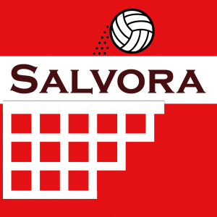

 | Bestellijst clubkleding LEDEN

 | Hoe te bestellen:
 | 1. Vul de gewenste aantallen in bij de verschillende artikelen en maten;
 | 2. Mail de lijst naar clubkledingsalvora@gmail.com;
 | 3. Na ontvangst van de kleding ontvangt u van ProWork Salland de factuur.

 | Opmerking:
 | In onderstaande lijst staan de standaardartikelen. Wilt u iets anders? Neem dan contact op met clubkledingsalvora@gmail.com

 |  | Catalogusprijs | Ledenprijs |  |  |  |  |  |  |  |  | Ledenprijs

Trainingsvest Jako Performance met kap, rood/zwart |  |  |  | Vul gewenste aantallen in
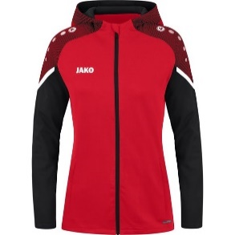
 |  |  |  | 116 | 128 | 140 | 152 | 164
 | JR: 116, 128, 140, 152, 164 | € 60.00 | € 52.50 |  |  |  |  |  |  |  |  | € -
 |  |  |  | S | M | L | XL | 2XL | 3XL | 4XL
 | SR: S, M, L, XL, 2XL, 3XL, 4XL | € 65.00 | € 56.88 |  |  |  |  |  |  |  |  | € -
 |  |  |  | 34 | 36 | 38 | 40 | 42 | 44
 | Dames: 34, 36, 38, 40, 42, 44 | € 65.00 | € 56.88 |  |  |  |  |  |  |  |  | € -

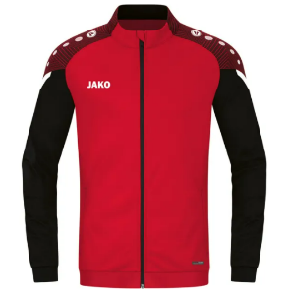
Trainingsvest Jako Performance, rood/zwart
 |  |  |  | Vul gewenste aantallen in

 |  |  |  | 116 | 128 | 140 | 152 | 164
 | JR: 116, 128, 140, 152, 164 | € 40.00 | € 35.00 |  |  |  |  |  |  |  |  | € -
 |  |  |  | S | M | L | XL | 2XL | 3XL | 4XL
 | SR: S, M, L, XL, 2XL, 3XL, 4XL | € 45.00 | € 39.38 |  |  |  |  |  |  |  |  | € -

Shirt Jako Performance, rood/zwart |  |  |  | Vul gewenste aantallen in
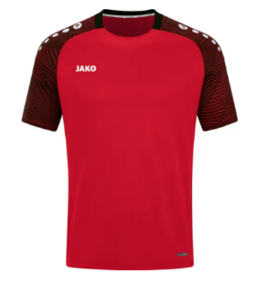
 |  |  |  | 116 | 128 | 140 | 152 | 164
 | JR: 116, 128, 140, 152, 164 | € 30.00 | € 26.25 |  |  |  |  |  |  |  |  | € -
 |  |  |  | S | M | L | XL | 2XL | 3XL | 4XL
 | SR: S, M, L, XL, 2XL, 3XL, 4XL | € 35.00 | € 30.63 |  |  |  |  |  |  |  |  | € -
 |  |  |  | 34 | 36 | 38 | 40 | 42 | 44
 | Dames: 34, 36, 38, 40, 42, 44 | € 35.00 | € 30.63 |  |  |  |  |  |  |  |  | € -

Polyester Broek Jako Classico, zwart |  |  |  | Vul gewenste aantallen in
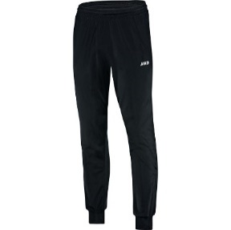
 |  |  |  | 116 | 128 | 140 | 152 | 164
 | JR: 116, 128, 140, 152, 164 | € 20.00 | € 17.50 |  |  |  |  |  |  |  |  | € -
 |  |  |  | S | M | L | XL | 2XL | 3XL | 4XL
 | SR: S, M, L, XL, 2XL, 3XL, 4XL | € 25.00 | € 21.88 |  |  |  |  |  |  |  |  | € -
 |  |  |  | 34 | 36 | 38 | 40 | 42 | 44 | 46 | 48
 | Dames: 34, 36, 38, 40, 42, 44 , 46, 48 | € 25.00 | € 21.88 |  |  |  |  |  |  |  |  | € -

Polyester Broek Jako Premium, zwart |  |  |  | Vul gewenste aantallen in

 |  |  |  | 116 | 128 | 140 | 152 | 164
 | JR: 116, 128, 140, 152, 164 | € 35.00 | € 30.63 |  |  |  |  |  |  |  |  | € -
 |  |  |  | S | M | L | XL | 2XL
 | SR: S, M, L, XL, 2XL | € 40.00 | € 35.00 |  |  |  |  |  |  |  |  | € -
 |  |  |  | 34 | 36 | 38 | 40 | 42 | 44 | 46 | 48
 | Dames: 34, 36, 38, 40, 42, 44 | € 40.00 | € 35.00 |  |  |  |  |  |  |  |  | € -

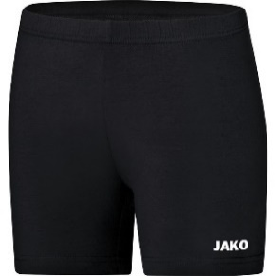
Tight Indoor Jako, zwart
 |  |  |  | Vul gewenste aantallen in

 |  |  |  | 116 | 128 | 140 | 152 | 164
 | JR: 116, 128, 140, 152, 164 | € 18.00 | € 16.20 |  |  |  |  |  |  |  |  | € -
 |  |  |  | 34 | 36 | 38 | 40 | 42 | 44 | 46 | 48
 | SR: 34, 36, 38, 40, 42, 44, 46, 48 | € 20.00 | € 18.00 |  |  |  |  |  |  |  |  | € -

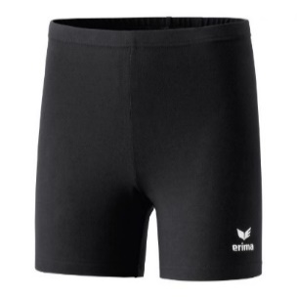
Tight Verona Erima, zwart
 |  |  |  | Vul gewenste aantallen in

 |  |  |  | 128 | 140 | 152 | 164 | 176
 | JR: 128, 140, 152, 164, 176 | € 26.00 | € 22.75 |  |  |  |  |  |  |  |  | € -
 |  |  |  | 34 | 36 | 38 | 40 | 42 | 44 | 46
 | SR: 34, 36, 38, 40, 42, 44, 46 | € 29.00 | € 25.38 |  |  |  |  |  |  |  |  | € -

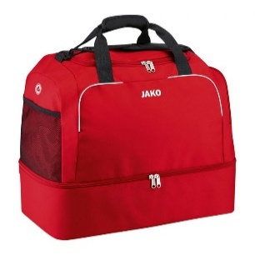
Sporttas Jako Classico met Ondervak, rood
 |  |  |  | Vul gewenste aantallen in

 |  |  |  | 50x30x38
 | Junior afm. 50x30x38 | € 40.00 | € 35.00 |  |  |  |  |  |  |  |  | € -

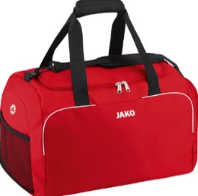
Sporttas Jako Classico, rood
 |  |  |  | Vul gewenste aantallen in

 |  |  |  | 50x30x30
 | Junior afm. 50x30x30 | € 30.00 | € 26.25 |  |  |  |  |  |  |  |  | € -
 |  |  |  | 60x35x32
 | Senior afm. 60x35x32 | € 35.00 | € 30.63 |  |  |  |  |  |  |  |  | € -

Tube Sock Erima Wit
 |  |  |  | Vul gewenste aantallen in

 |  |  |  | one size
 | Tube Sock Erima Wit, one size fits all | € 11.00 | € 10.45 |  |  |  |  |  |  |  |  | € -

 |  |  |  |  |  |  |  |  |  |  | Totaal | € -

In bovenstaande tarieven is niet inbegrepen:
- Drukken logo Salvora, verplicht op alle bovenkleding (jacks, shirts) en tassen. Kosten drukwerk logo Salvora € 3,00 per stuk incl. BTW
- Drukken logo sponsor. Tarieven afhankelijk van afmeting en kleursamenstelling. E.e.a. volgens opgave ProWork Salland.

* Prijzen incl. BTW

